Sheet1
District | Township | Latitude | Longitude
Gombak | Gombak | 3.2535° N | 101.6533° E
Gombak | Rawang | 3.3205° N | 101.5759° E
Gombak | Ampang | 3.1491° N | 101.7625° E
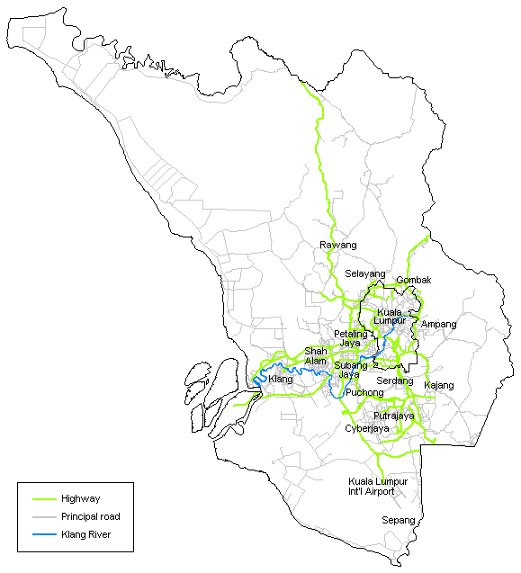
Gombak | Setapak | 3.2791° N | 101.7410° E
Gombak | Ulu Klang | 3.1721° N | 101.7593° E
Gombak | Selayang | 3.2637° N | 101.6538° E
Gombak | Kundang | 3.2769° N | 101.5128° E
Gombak | Kuang | 3.2588° N | 101.5546° E
Gombak | Batu Caves | 3.2379° N | 101.6840° E
Gombak | Sungai Buloh | 3.2093° N | 101.5613° E
Gombak | Kampung Sungai Pusu | 3.2570° N | 101.7505° E
Hulu Langat | Kajang | 2.9935° N | 101.7874° E
Hulu Langat | Ampang | 3.1491° N | 101.7625° E
Hulu Langat | Cheras | 3.1068° N | 101.7259° E
Hulu Langat | Bangi | 2.9198° N | 101.7809° E
Hulu Langat | Semenyih | 2.9474° N | 101.8451° E
Hulu Langat | Beranang | 2.8688° N | 101.8703° E
Hulu Langat | Bandar Baru Bangi | 2.9619° N | 101.7571° E
Hulu Langat | Bandar Tun Hussein Onn | 3.0544° N | 101.7593° E
Hulu Langat | Balakong | 3.0257° N | 101.7381° E
Hulu Langat | Taman Sri Nanding | 3.1002° N | 101.8045° E
Hulu Selangor | Kuala Kubu Baru | 3.5609° N | 101.6585° E
Hulu Selangor | Batang Kali | 3.4601° N | 101.6550° E
Hulu Selangor | Kerling | 3.5938° N | 101.6029° E
Hulu Selangor | Rasa | 3.5006° N | 101.6339° E
Hulu Selangor | Serendah | 3.3639° N | 101.6029° E
Hulu Selangor | Hulu Bernam | 3.6714° N | 101.5227° E
Hulu Selangor | Bukit Beruntung | 3.4244° N | 101.5569° E
Klang | Kapar | 3.1373° N | 101.3744° E
Klang | Shah Alam | 3.0733° N | 101.5185° E
Klang | Meru | 3.1334° N | 101.4410° E
Klang | Bandar Baru Klang | 2.9764° N | 101.7715° E
Klang | Bukit Kemuning | 2.9849° N | 101.5240° E
Klang | Pandamaran | 3.0109° N | 101.4208° E
Klang | Pelabuhan Klang | 2.9999° N | 101.3928° E
Klang | Telok Menegun | 3.0326° N | 101.4759° E
Klang | Glenmarie Covie | 2.9752° N | 101.4070° E
Klang | Batu 4 | 3.0722° N | 101.4100° E
Kuala Langat | Bandar Saujana Putra | 2.9518° N | 101.5803° E
Kuala Langat | Banting | 2.8121° N | 101.5026° E
Kuala Langat | Batu | 2.7023° N | 101.5475° E
Kuala Langat | Jugra | 2.8343° N | 101.4155° E
Kuala Langat | Teluk Datok | 2.8190° N | 101.5205° E
Kuala Langat | Morib | 2.7512° N | 101.4436° E
Kuala Langat | Tanjung Sepat | 2.6653° N | 101.5577° E
Kuala Langat | Teluk Panglima Garang | 2.9097° N | 101.4684° E
Petaling | Petaling Jaya | 3.1279° N | 101.5945° E
Petaling | Puchong | 3.0327° N | 101.6188° E
Petaling | Subang Jaya | 3.0567° N | 101.5851° E
Petaling | Damansara | 3.0941° N | 101.5475° E
Petaling | Shah Alam | 3.0733° N | 101.5185° E
Petaling | Bukit Raja | 3.0874° N | 101.4333° E
Petaling | Kota Raja | 3.0090° N | 101.4782° E
Petaling | Bandar Sri Damansara | 3.1926° N | 101.6105° E
Petaling | Country Heights | 2.9935° N | 101.7403° E
Petaling | Puchong | 3.0327° N | 101.6188° E
Petaling | Puchong Jaya | 3.0517° N | 101.6239° E
Petaling | Puchong Perdana | 3.0070° N | 101.6045° E
Petaling | Serdang | 3.0220° N | 101.7055° E
Sabak Bernam | Sekinchan | 3.5041° N | 101.1033° E
Sabak Bernam | Sabak | 3.7696° N | 100.9837° E
Sabak Bernam | Sungai Besar | 3.6754° N | 100.9858° E
Sabak Bernam | Sungai Air Tawar | 3.7756° N | 100.8821° E
Sabak Bernam | Sungai Panjang | 3.7292° N | 101.0907° E
Sepang | Pekan Sepang | 2.6919° N | 101.7481° E
Sepang | Dengkil | 2.8594° N | 101.6790° E
Sepang | Sungai Pelek | 2.6416° N | 101.7148° E
Sepang | Cyberjaya | 2.9213° N | 101.6559° E
Sepang | Salak Tinggi | 2.7968° N | 101.7424° E
Sepang | KLIA | 2.7347° N | 101.7051° E

